4.F.MortProp_RESP_H_26
FUENTE | Fuente: Estadística de defunciones según la causa de muerte, INE.
ELABORACION | Elaboración: Unidad Técnica de Informe de Estado de Salud y Registros.
TIT LARGO | Mortalidad proporcional por enfermedades del sistema respiratorio, por principales enfermedades, en hombres. Comunidad de Madrid, 2024
TIT CORTO | Mortalidad proporcional por enfermedades del sistema respiratorio. Comunidad de Madrid, 2024

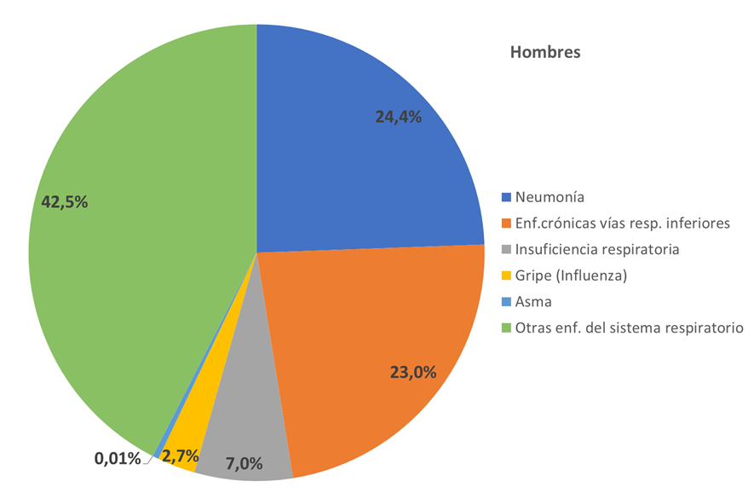

 | DATOS

 | Defunciones | 2024
 |  | Hombres
 | Neumonía | 916
 | Enf. crónicas vías resp. inferiores | 863
 | Insuficiencia respiratoria | 261
 | Gripe (Influenza) | 101
 | Asma | 16
 | Otras enf. del sistema respiratorio | 1,593

